059WHChatNew
<< Home
Description: Pengguna membuka pop up percakapan baru di halaman Home – Flip.id pada jam kerja

No | Step | Values | Expected Result
1 | Buka halaman flip.id | https://flip.id/ | halaman utama flip terbuka
2 | Pada pojok kanan bawah, klik floating icon Chat |  | fitur chat terbuka
3 | Verifikasi mock up chat |  | Bagian atas tertulis: Halo Kak Ada yang bisa dibantu? Terdiri dari beberapa bagian: - Percakapan Anda - Tips menghubungi tim bantuan Flip! - Saya Transfer Tidak Menggunakan Kode Unik - Saldo saya sudah melebihi Rp10.000 - Lowongan Kerja di Flip!
4 | Pada bagian Percakapan Anda, klik tombol Percakapan Baru |  | redirect ke halaman percakapan baru
5 | Verifikasi mock up Percakapan Baru |  | - Sapaan: Halo Kak Ada yang bisa dibantu? - Ada icon profile picture dan nama customer service Flip - Ada kolom untuk ketik pesan - GIF, Emoji, Attachment - Pada bagian percakapan, dibawah tulisan Mulai Percakapan ada tulisan Tim biasanya menjawab kurang dari 1 jam
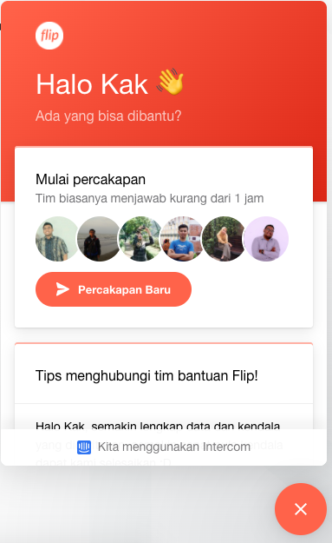
 |  |  | Mock Up Expected Result step 5

